Portada
 | 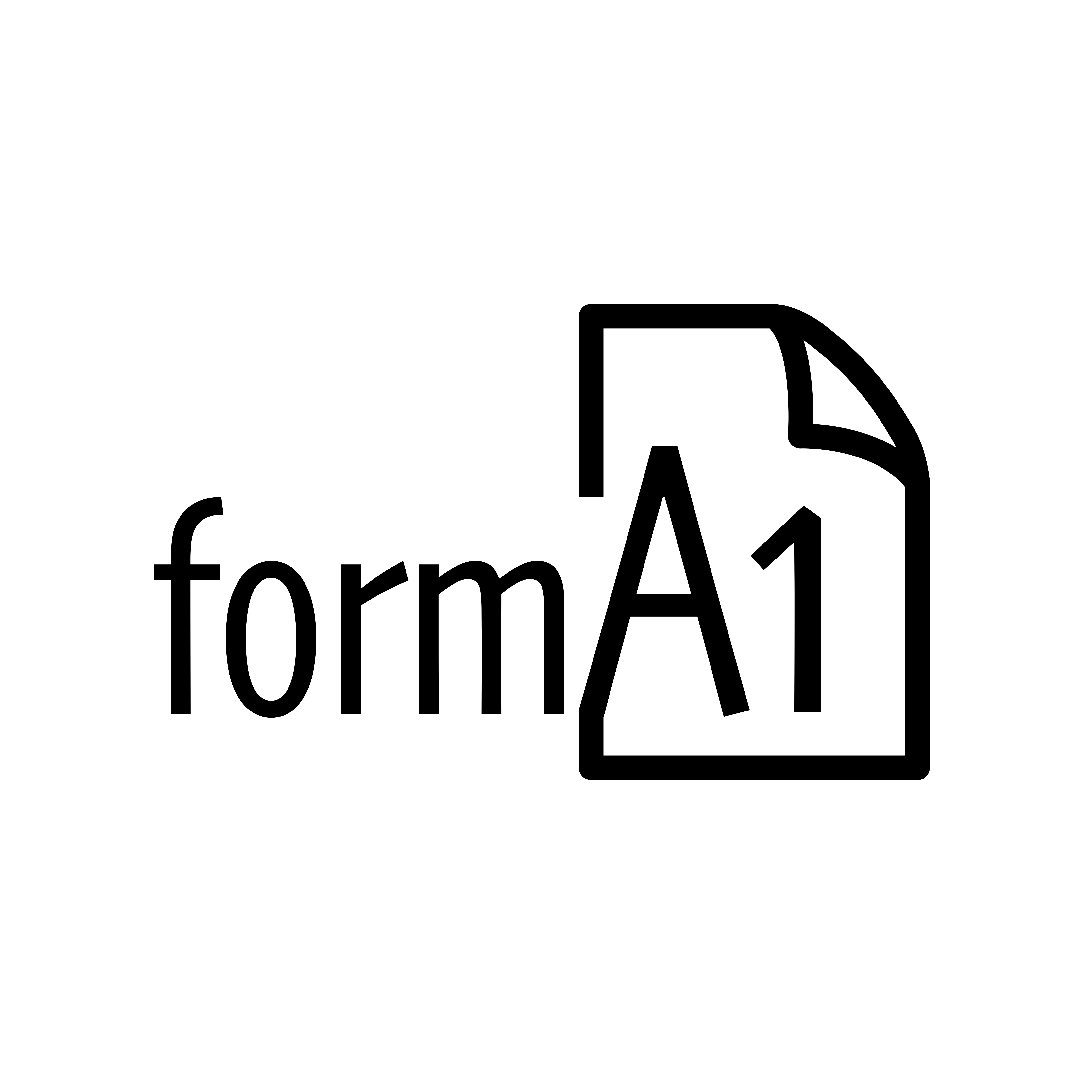

NOMBRE DEL DOCUMENTO … ARCHIVO PLANTILLA (MAX 3 LÍNEAS)

Nombre de la entidad o dependencia interesada (máximo en 2 líneas de texto)
Nombres de los destinatarios del documento, (máximo en 2 líneas de texto)

Subtitulo de documento

 | formA1 eStudios — Diseño & Gestión de Proyectos Colectivo pro Trabajo, Desarrollo e Innovación Profesionales
 | (SIGLA) – (NOMBRE DE LA DEPENDENCIA/OFICINA)
 | (NOMBRE DEL REPRESENTANTE DE LA ORGANIZACIÓN)
 | Lunes 01, Enero 12025 (Calendario Perenne-Holoceno)
 | Ciudad, País

Comercial
IC. Juan Camilo Torres Cedano NIT – 101 6002 442 – 0

 | NIT–1016002442–0

NOMBRE DEL DOCUMENTO … ARCHIVO PLANTILLA (MAX 3 LÍNEAS)

Titulo 2

Sección de tabla

Contenido en general (Body)

NOTAS

